关系图
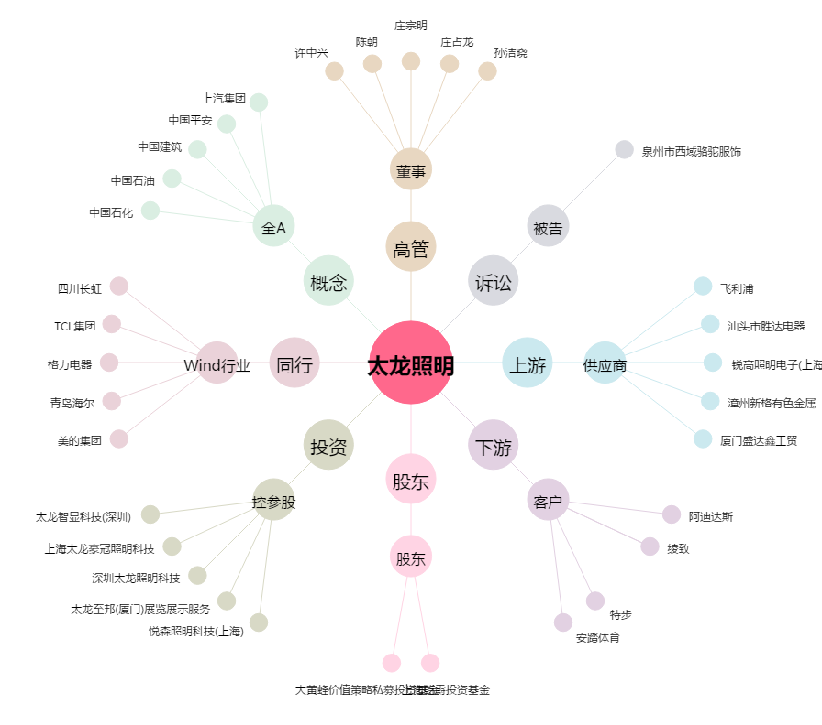
太龙照明[300650.SZ] - 关系概览图

